상품제안서
모나미트리피스(0.7) | 상품코드: S22420

 |  |  |  |  |  |  | 02-713-8555 | www.synergygift.co.kr
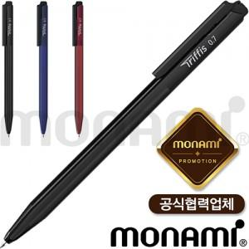

【상세/제작정보】 | <p>&nbsp;</p><p>&nbsp;</p>

【인쇄/포장옵션】 | 실크 / OPP(비닐)

【공급단가】 | 수량 | 1,008~ | 2,004~ | 3,000~ | 5,004~ | 10,008~
*VAT별도 | 단가 | 340원 | 320원 | 310원 | 300원 | 290원

【상품 URL】 | https://www.synergygift.co.kr:443/src/goods_detail.php?gdno=22420

